World Equity
SRI WORLD EQUITY

CHARAKTERISTIKA FONDU
STRUKTURA FONDU

2,30% hotovost | 2.30%
5,60% energetika | 5.60%
16,40% finanční služby | 16.40%
9,30% průmysl | 9.30%
8,20% spotřeba - cyklická | 8.20%
12,30% zdravotnictví | 12.30%
10,20% spotřeba - necyklická | 10.20%
22,50% informační technologie | 22.50%
13,00% ostatní | 13.00%
Název fondu: | SRI WORLD EQUITY

AKCIOVÝ FOND
Investiční manažer: | Generali Investments Partners S.p.A.
Hodnota fondu: | 892,34 mEUR
Počátek obchodování: | 2006-07-26
Investiční cíl: Cílem fondu je překonat jeho benchmark (kterým je MSCI World – Net Total Return Index). Fond investuje především do akcií společností s velkou tržní kapitalizací. Dále může investovat do hotovosti, krátkodobých dluhových instrumentů a dluhopisů. Fond může používat finanční nástroje a deriváty pro zajišťovací účely, pro efektivní správu portfolia a pro investiční účely.

POPLATKY GENERALI ČESKÁ POJIŠŤOVNA A.S.*
TOP 10
GENERALI INVESTMENTS LUXEMBOURG SA
Rozdíl mezi nákupním a prodejním kurzem podílových jednotek: | Běžné/jednorázové pojistné: 5 %/0 % Mimořádné pojistné 2% resp. 3 %** | Společnost |  |  | % v portfoliu | Sektor
Částečný odkup: | 0,25 % z odkoupené částky, minimálně však 50 Kč a maximálně 500 Kč | Apple Inc. (AAPL UW) |  |  | 4.41 | informační technologie
Poplatky za přemístění: | V každém poj. roce 2 zdarma, jinak 0,25 % akt. hodnoty přemístěných jednotek, min. 50 Kč a max. 500 Kč. | Microsoft Corp (MSFT UW) |  |  | 3.63 | informační technologie
Poplatky za správu fondu***: | 2 % p.a. | EXXON MOBIL CORP (XOM UN) |  |  | 1.37 | energie
* výtah ze sazebníku poplatků k IŽP týkající se fondů, v případě rozdílů platí sazebník poplatků |  | NVIDIA CORP (NVDA UW) |  |  | 1.15 | informační technologie
** závisí na produktu *** náklady za správu fondu jsou započtené v NAV (t.j. v kurzu) |  | PROCTER & GAMBLE CO/THE (PG UN) |  |  | 1.06 | spotřeba - cyklická
KOMENTÁŘ K TRHU
KOMENTÁR TRHU
KOMENTÁŘ TRHU
KOMENTÁŘ TRHU
VÝKONNOST FONDU
 |  | CHEVRON CORP (CVX UN) |  |  | 0.99 | energie
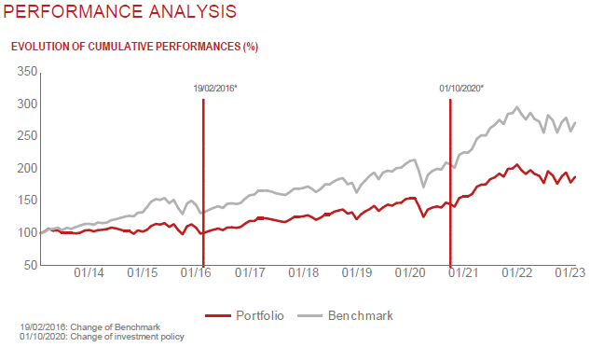 |  | TESLA INC (TSLA UW) |  |  | 0.96 | spotřeba - necyklická
 |  | COCA-COLA CO/THE (KO UN) |  |  | 0.91 | spotřeba - cyklická
 |  | VISA INC-CLASS A SHARES (V UW) |  |  | 0.90 | informační technologie
 |  | NESTLE SA-REG (NESN SE) |  |  | 0.82 | spotřeba - cyklická

STATISTIKY
 |  | STD | IR | TE | Rating Morningstar(4) |  | Quartile Morn.
 |  | 16.94% | -0.62% | 1.40% | x |  | x
 |  | (1) Standard Deviation (Směrodatná odchylka): míra rizika, volatilita výkonnosti fondu. (2) Information Ratio (Informační poměr): poměr průměrně dosaženého výnosu oproti odchylce od indexu. (3) Tracking Error: směrodatná odchylka rozdílu výkonnosti fondu

VÝKONNOST (EUR)

 |  | 1 měsíc (%) | YTD (%) |  | 1 rok (%) | od počátku (%)
SRI WORLD EQUITY (ISIN: LU0260158042) |  | 4.29 | 4.29 |  | -4.43 | 47.30
Benchmark * |  | 5.22 | 5.22 |  | -4.47 | 263.28
Excess Return |  | -0.93 | -0.93 |  | 0.04 | -215.98
Leden 2023
* MSCI World – Net Total Return Index
Hodnota investice do podílových fondů může růst, klesat nebo stagnovat podle situace na finančních trzích. Minulé výnosy nejsou zárukou výnosů v budoucnu.

